Sheet1
轴名 | 功率P （KW） |  | 转矩T （N·m） |  | 转速n | 传动比 i | 效率 |  |  | 输出
 | 输入 |  | 输出 |  | r/min |  | η |  |  | 16.536855914138073/nm
电动机轴 | 2.4761993672479/pd |  | 16.536855914138073/nm |  | 1430 | 2.8 | 0.96

 |  |  |  |  |  |  |  |  |  | 44.451068697
Ⅰ轴 | 2.3771513926 |  | 44.451068697 |  | 510.71428571
 |  |  |  |  |  | 4.3130544303 | 0.98 |  |  | 186.00662639
Ⅱ轴 | 2.3063122811 |  | 186.00662639 |  | 118.41127766
 |  |  |  |  |  | 1 | 0.99 |  |  | 182.30509452
卷筒轴 | 2.2604166667 |  | 182.30509452 |  | 118.41127766

型号 | 额定功率（kw） | 同步转速（r/min） | 满载转速（r/min） |  |  |  |  |  | 尺寸

Y132M-4 | 7.5 | 1500 | 1440 |  | 2.2 |  |  | 2.2 | 中
Y160M-6 |  | 1000 | 970 |  | 2 |  |  | 2 | 中
Y160L-8 |  | 750 | 720 |  | 2 |  |  | 2 | 长
Y100L2-4 | 3kw | 1500 |  | 1430
综合考虑总传动比及尺寸大小，选取Y100L2-4型

已知条件 | 题号
运输带拉力F（KN） | 2.5
运输带速度V（m/s） | 1.55
卷筒直径D（mm） | 250

 |  | 输入轴 | 圆周直径 |  |  | 输出轴
 |  | 最细端 | 26 | 强度校核 |  | 轴承 | 50
 |  | 轴承端盖 | 32 |  |  | 定位轴肩 | 60
 |  | 轴承 | 35 | 0|5 |  | 齿轮 | 52
 |  | 定位轴肩 | 40 |  |  | 轴承 | 50
 |  | 齿轮轴 | 45 | 齿轮的分度圆有关系 |  | 轴端孔盖 | 48
 |  | 非定位轴肩 | 37 |  |  |  | 40 | 联轴器
 |  | 轴承 | 35

小带轮基准直径 |  | 参数 | 小齿轮 | 大齿轮
 |  | 旋向 | 右旋 | 左旋
 |  | 模数 | 2mm | 2mm
 |  | 螺旋角 | 18.531665203 | 18.531665203
 |  | 齿数 | 24 | 104
 |  | 分度圆直径 | 50.531804323 | 218.97115207
 |  | 齿顶圆直径 | 54.531804323 | 222.97115207
 |  | 齿根圆直径 | 45.531804323 | 213.97115207
 |  | 中心距 | 135 | 135
 |  | 齿宽 | 65 | 70

 |  | 名称 | 符号 | 尺寸（mm）
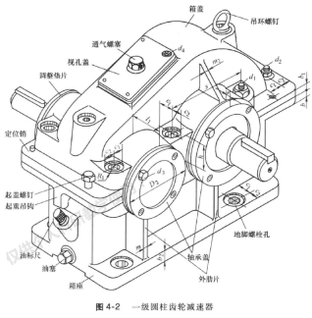 |  | 机座壁厚 | δ | 8
 |  | 机盖壁厚 | δ1 | 8 |  | 厚度都是
 |  | 机座凸缘厚度 | b | 12
 |  | 机盖凸缘厚度 | b 1 | 12
 |  | 机座底凸缘厚度 | b 2 | 20
 |  | 地脚螺钉直径 | df | 20 |  | a是135算出1.67选
 |  | 地脚螺钉数目 | n | 4
 |  | 轴承旁联结螺栓直径 | d1 | 16
 |  | 机盖与机座联接螺栓直径 | d2 | 10
 |  | 联轴器螺栓d2的间距 | l |  |  | 选什么用什么
 |  | 轴承端盖螺钉直径 | d3 | 8 |  | 都是8的螺母好用
 |  | 窥视孔盖螺钉直径 | d4 | 8
 |  | 定位销直径 | d | 8
 |  | df，d1, d2至外机壁距离 | C1 | 26, 22，16 |  | 16是一个扳手空间
 |  | df， d2至凸缘边缘距离 | C2 | 24, 20，14
 |  | 轴承旁凸台半径 | R1 | 24, 16
 |  | 凸台高度 | h |  |  | 根据低速级轴承座外径确定，以便于扳手操作为准
 |  | 外机壁至轴承座端面距离 | l1 | 60，44
 |  | 大齿轮顶圆与内机壁距离 | △1 | 10
 |  | 齿轮端面与内机壁距离 | △2 | 10
 |  | 机盖、机座肋厚 | m1 ,m2 | 7， 7
 |  | 轴承端盖外径 | D2 | 90， 105 |  | 非常重要确定中心距起不起作业
 |  | 轴承端盖凸缘厚度 | t | 10 |  | 如果我们6210 |  | 凸缘式轴承端盖大于120中心距
 |  | 轴承旁联接螺栓距离 | S | 尽量靠近，以Md1和Md2互不干涉为准，一般s=D2

（1）类型选择
由于两轴相对位移很小，运转平稳，且结构简单，对缓冲要求不高，故选用弹性柱销联。
（2）载荷计算
计算转矩TC=KA×TⅡ=1.1 x186.0066263898788=279.0099395848182
其中KA为工况系数，由课本 表14-1 得KA=1.1
（3）型号选择
根据TC，轴径d，轴的转速n， 查标准GB/T14-1 选用LT7 40的孔径 型弹性柱销联，其额定转矩[T]= 6300
Nm , 许用转速[n]= 1800
r/m ,故符合要求。

 | 输入轴长度
 | 最细端 | 62
 | 大带轮 | 64
 | 伸出 | 30.4
 | 轴承端盖 | 9.6 | 1.2倍的d3
 | 齿轮 | 70
 | 4 | 小轴环
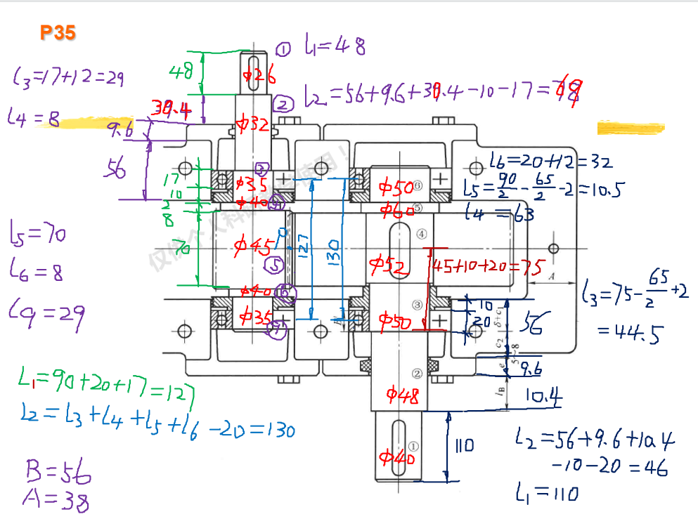
 | 6
 | B | 56
 | L1 | 48
 | L2 | 68
 | 封油盘 | 10
 | 6207 | 17
 | l5 | 70
 | l4 | 8
 | l7
 | L3=l7 | 29
 | L6 | 8
 | 输出轴
 | 最细端l1 | 110
 | l4 | 63
 | e | 9.6
 | b壁厚 | 56
 | 联轴器与轴端挡圈 | 10.4
 | 6210 | 20
 | l2 | 46
 | l5 | 10.5
 | l6 | 32
 | l3 | 45+20+10-65/2+2=44.5

